LED焊接工艺
LED灯焊接工艺
机型：UMX144 |  | PCB光板：MVC12PCAD
LED灯焊接工艺：如图 |  | 编号：P01V0183R0
位号： | LED1,LED2,LED3
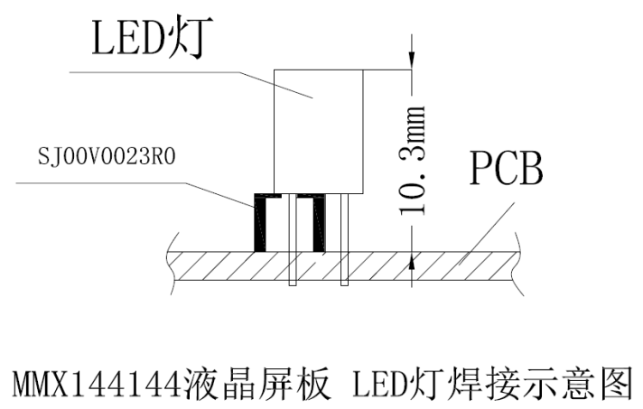

注：焊接时请结合本公司所提供机箱！

编制： | 谢姣玲 |  | 审核： | 周安心
日期： | 2015-08-31 |  | 日期： | 2015-08-31

IR焊接工艺
LED灯焊接工艺
机型：UMX144 |  | PCB光板：MVC12PCAD
IR焊接工艺：如图 |  | 编号：P01V0183R0
位号： | IR1
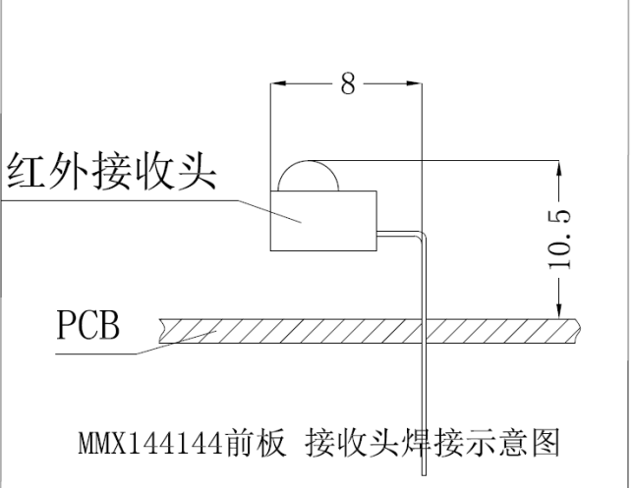

注：焊接时请结合本公司所提供机箱！

编制： | 谢姣玲 |  | 审核： | 周安心
日期： | 2015-08-31 |  | 日期： | 2015-08-31

贴片工艺
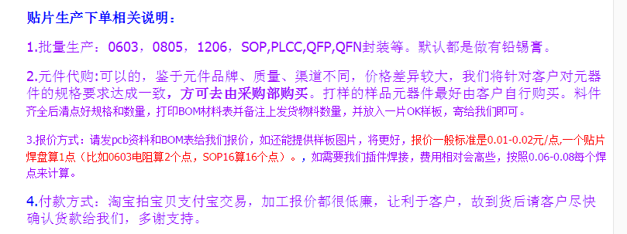
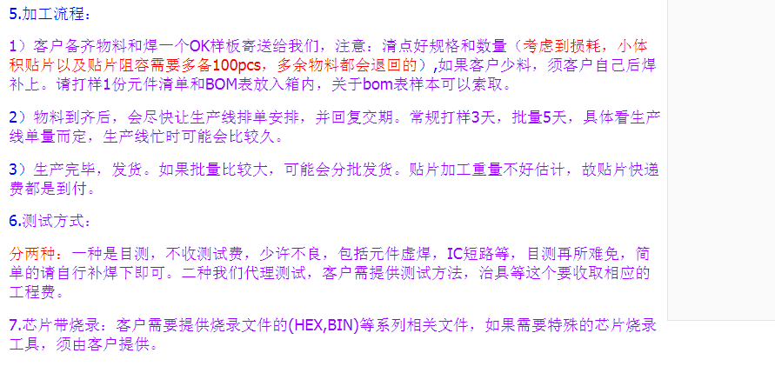
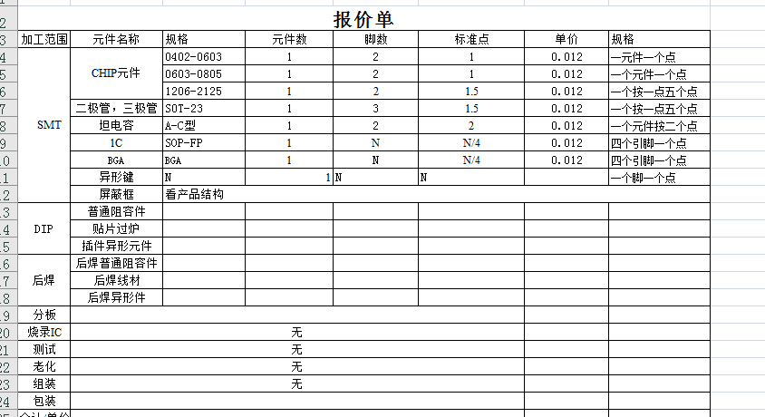
贴片工艺 | ：
贴片一般一个元件算一个点（比如0603-1206电阻就是1个点，三极管就是2个点），焊盘较大的会算做两个点（比如大电容大电感）。
SOP16算16个点

https://item.taobao.com/item.htm?spm=a230r.1.14.20.3cdb1b1eBnu8Ce&id=526050116023&ns=1&abbucket=11#detail

